エビデンス
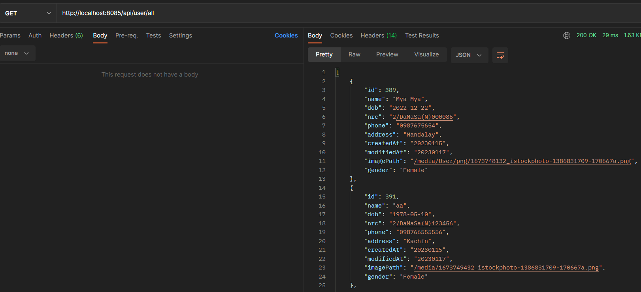
01-002-001

 | リクエスト | リスポンス

